核心结论
电商用户行为与价值分群分析报告
——基于1000位用户多维画像洞察

用户规模
总用户数：1000
年龄分布：全年龄段分布均匀
地缘分布：地区分布相对均匀
核心量化指标
平均客单价
活跃度指数
FRM综合评价
高价值用户
占比：18%
ARPU：3711.69（约为潜力用户的1.4倍）

关键发现1：
对于利润率较高的电子产品一类，男性购买力要强于女性，其中在39-45年龄段达到最高，分析原因在于该年龄段为家庭中主要支出者，

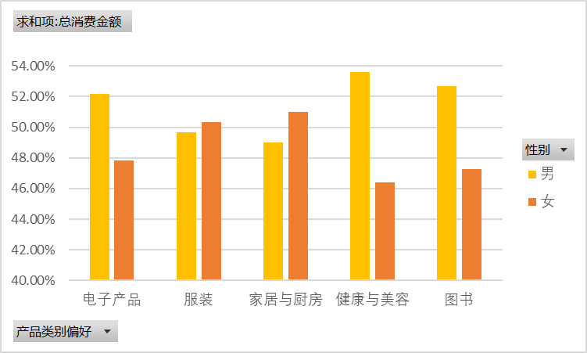

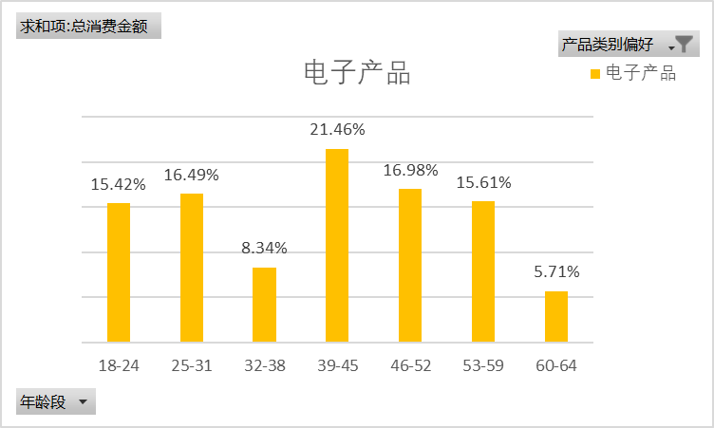

关键发现2：
对于犹豫度较低的用户其主要体现为购买目标性较强，购买频率较低 犹豫和太犹豫用户的购买欲望约为不犹豫的用户的两倍

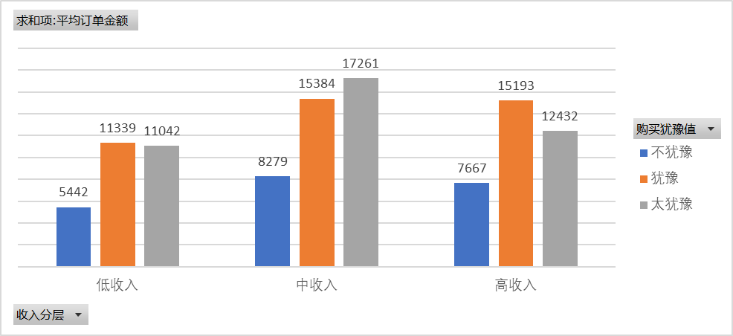

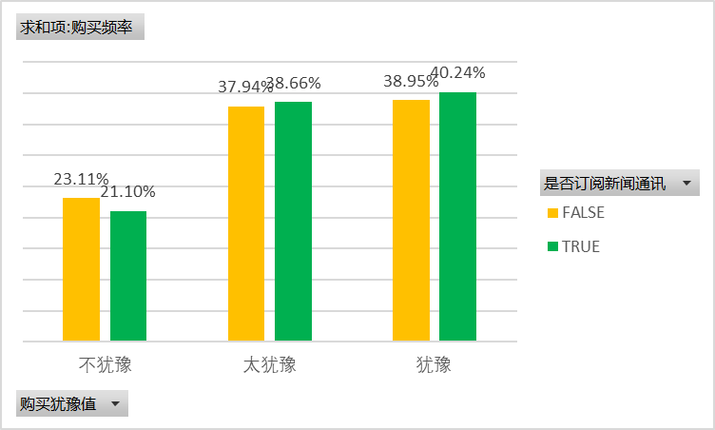

关键发现3
在收入层级、地区等不同评级中FRM各层级无明显分化，用户分群较稳定，潜力用户为主要用户群体

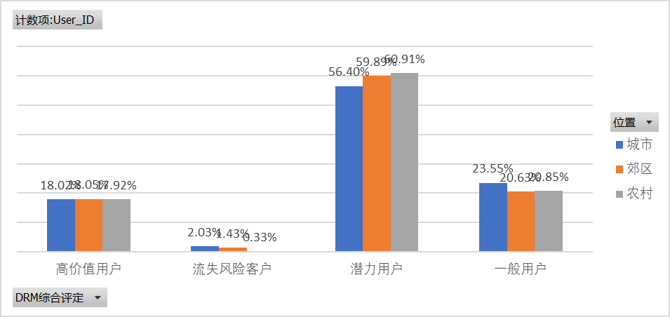

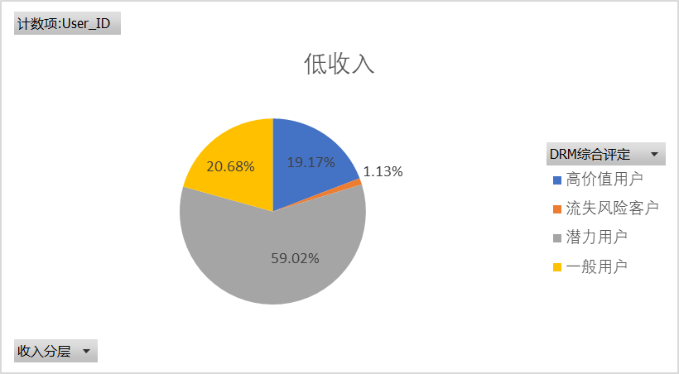

针对性建议
1.郊区对于图书类消费欲望较强，城市对于健康与美容消费能力较强，可以针对性投放广告
2.对于高活跃用户，购买欲望较强，对于其他活跃程度用户加强推荐算法，增强购买欲望
3.对于不同类别客户均呈现中低等活跃度，下一步改善措施应增强用户留存率，增加活跃度
4.在不同用户群中订阅比例无明显分化，进一步增强订阅转化率，目标为城市潜力用户

分析框架
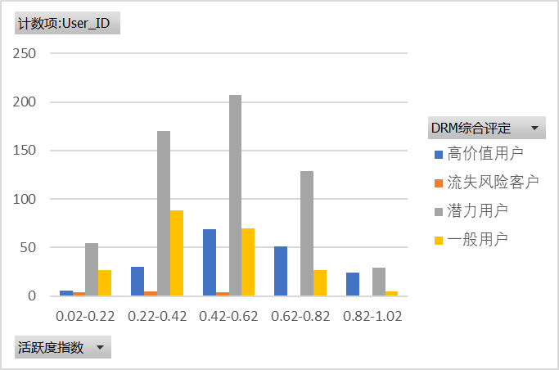
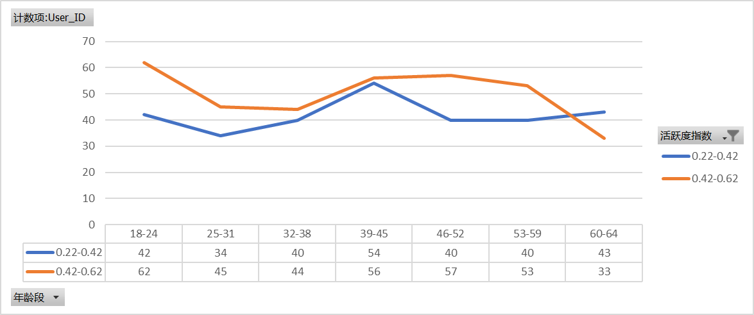
背景： | 电商平台的用户基本信息、行为和习惯和互动数据
 | ## **背景描述**
 | 本数据集汇集了某个电商平台的用户基本信息、行为习惯和互动数据。它包括用户的年龄、性别、居住地区、收入水平等基本属性，以及他们的兴趣偏好、登录频率、购买行为和平台互动等动态指标。
 | 数据集关注的焦点在于电商领域，旨在通过用户行为的深入分析，揭示其偏好和需求。通过这些数据，商家能够更好地理解消费者，制定有效的市场策略，满足用户期望，推动业务发展。

 | 性别、年龄、地区对于我司主营电子产品的影响性分析
 |  | 在电子产品中男性购买欲望要大于女性
 |  | 电子产品中又以39-45岁购买力最强
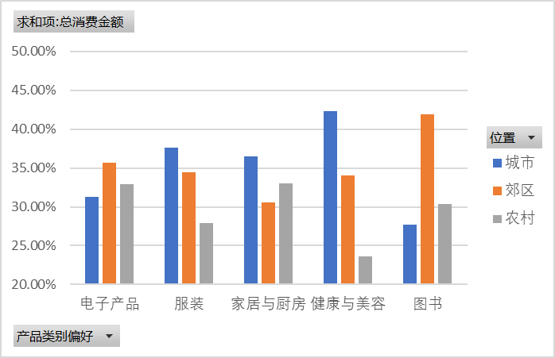
 |  | 地区对于电子产品的销售影响相关性不大

 | 用户消费时犹豫分析
 |  | 对于购买时犹豫度较低的用户，其购买目的性较强，购买频率较低，可以针对属于太犹豫、犹豫区间的用户投放推送
 |  | 不论收入层次，犹豫、太犹豫人群消费能力约为不犹豫人群的两倍
 |  | 对于高活跃用户，购买欲望较强，对于其他活跃程度用户加强推荐算法，增强购买欲望
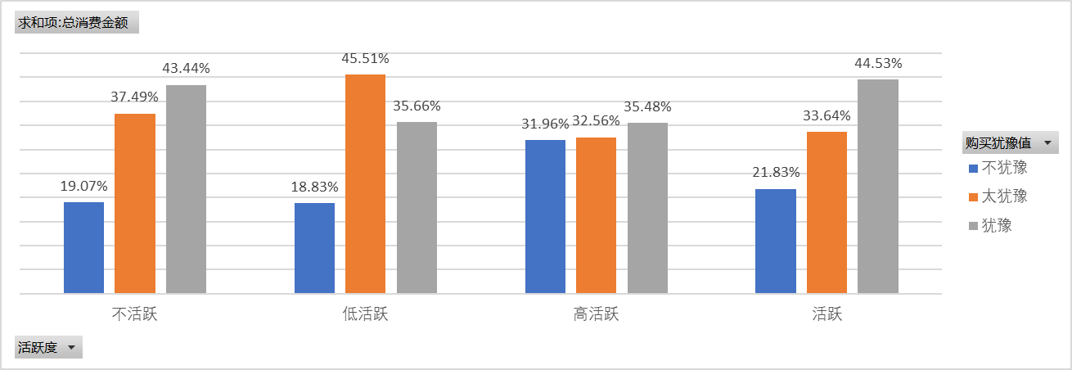

 | FRM用户分群分析
 |  | 在收入层级中各层级无明显分化，用户分群较稳定，潜力用户为主要用户群体，目标增强潜力用户留存度
 |  | 在地区中各地区无明显分化，用户分群较稳定，潜力用户为主要用户群体，目标增强潜力用户留存度
 |  | 在不同用户群中订阅比例无明显分化，进一步增强订阅转化率，目标为城市潜力用户
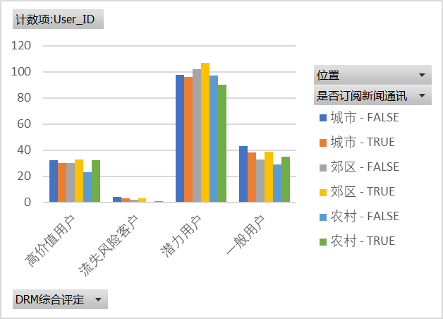

 | 用户活跃度分析
 |  | 对于不同类别客户均呈现中低等活跃度，下一步改善措施应增强用户留存率，增加活跃度
 |  | 在用户最多的两个活跃群体中，18-24与39-45年龄段为主要贡献人群，可针对性投放优惠活动以提高群体活跃度

活跃度动态分析
计数项:User_ID | 列标签
行标签 | 0.22-0.42 | 0.42-0.62 | 总计
18-24 | 42 | 62 | 104
25-31 | 34 | 45 | 79
32-38 | 40 | 44 | 84
39-45 | 54 | 56 | 110
46-52 | 40 | 57 | 97
53-59 | 40 | 53 | 93
60-64 | 43 | 33 | 76
总计 | 293 | 350 | 643

基本消费动态分析
求和项:总消费金额 | 列标签
行标签 | 电子产品 | 总计
18-24 | 15.42% | 15.42%
25-31 | 16.49% | 16.49%
32-38 | 8.34% | 8.34%
39-45 | 21.46% | 21.46%
46-52 | 16.98% | 16.98%
53-59 | 15.61% | 15.61%
60-64 | 5.71% | 5.71%
总计 | 100.00% | 100.00%

犹豫度动态分析
计数项:User_ID | 列标签
行标签 | FALSE | TRUE | 总计
不活跃 | 295 | 284 | 579
低活跃 | 121 | 124 | 245
高活跃 | 28 | 26 | 54
活跃 | 49 | 73 | 122
总计 | 493 | 507 | 1000

